상품제안서
슬림메쉬백 여행용세트 통합V형 | 상품코드: F30453

 |  |  |  |  |  |  | 02-412-0044 | www.easy1.co.kr
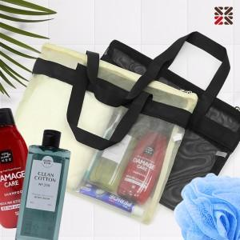

【상세/제작정보】 | <p>●입수량 VIP1-15개,VIP2-14개,VIP3-13개&nbsp;</p><p>●배송비 박스당 5000원(vat별도)&nbsp;</p>

【인쇄/포장옵션】 | 실크 / OPP(비닐)

【공급단가】 | 수량 | 100~ | 300~ | 500~ | 1,000~ | 3,000~
*VAT별도 | VIP1 | 13,000원 | 12,790원 | 12,480원 | 12,160원 | 11,950원
 | VIP2 | 15,250원 | 15,000원 | 14,640원 | 14,270원 | 14,030원
 | VIP3 | 15,620원 | 15,370원 | 15,000원 | 14,620원 | 14,370원

【상품 URL】 | http://www.easy1.co.kr/src/goods_detail.php?gdno=30453

